Sheet1
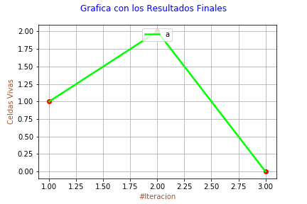
Realizado por: | María José Peláez

RESULTADOS

# Celdas Iniciales: |  | 4
---------------------------------------------------------
# Celdas Vivas | # Celdas Muertas
1 | 3
2 | 2
0 | 0

